狗狗介绍
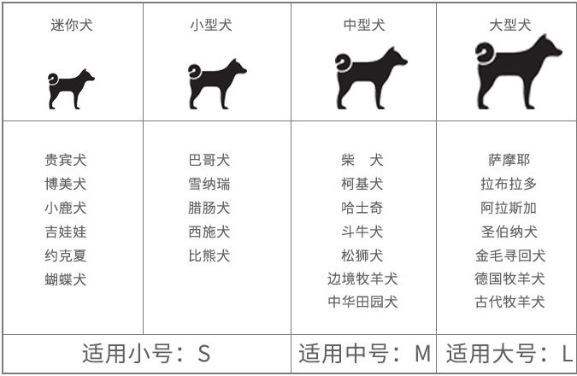
名字 | 别称 | 肩高 | 体重 | 体型 | 用途 | 特点 | 图片
贵宾 | 贵妇犬、卷毛狗、泰迪犬 | 20-38厘米 | 4-8公斤 | 小型犬 | 玩具犬、 家庭犬 | 禁食洋葱、巧克力、葡萄、冰淇淋
博美 | 波美拉尼亚犬、松鼠犬 | 22-28厘米 | 2-3公斤 | 超小型犬 | 玩具犬
小鹿犬 | 小鹿犬 | 25~30厘米 | 3~5千克 | 娇小 | 工作犬和看护犬
吉娃娃 | 迷你狗、茶杯犬、芝娃娃、奇娃娃、齐花花 | 15-23厘米 | 1-3公斤 | 超小型犬
约克夏 | 约克郡、约瑟犬、约瑟猩 | 22-23厘米 | 2-3公斤 | 超小型犬
蝴蝶犬 | 蝶耳犬、巴比伦犬 | 20-28厘米 | 2-4公斤 | 小型犬 | 伴侣犬、玩赏犬 | 聪明、胆小友好
巴哥犬 | 巴哥、八哥、荷兰犬、斧头犬 |  |  | 小型犬 | 伴侣犬、守门犬
雪纳瑞 | 标准雪纳瑞、史纳莎犬 |  |  | 小型犬
腊肠犬 | 腊肠 | 18-23厘米 | 11-15公斤 | 中型犬 | 狩猎犬
比熊犬 | 卷毛比熊犬、比熊 | 24-29cm | 5Kg以下 | 娇小 | 家犬 | 欢快
西施犬 | 菊花犬、狮毛犬、中国狮子犬 | 25-27厘米 | 5-7公斤 | 小型犬 | 玩具犬
柯基犬 | 卡迪根威尔士柯基犬、彭布罗克威尔士柯基犬 | 25cm－30cm | 10kg－12kg | 小型犬 | 家犬、牧牛犬 | 本性友好，勇敢大胆，既不胆怯也不凶残，性格温和
斗牛犬 | 老虎狗、牛头犬、英国老虎犬 |  | 成年公犬体重在22．7kg左右 母犬体重在18kg左右 | 小型犬 | 工作犬、护卫犬、伴侣犬
柴犬 | 日本柴 | 35-41厘米 | 8-10公斤 | 中型犬 | 工作犬、伴侣犬 | 个性机敏、独立，身体强健，动作敏捷
哈士奇 | 哈士奇、二哈、撒手没、拆迁办主任、拆家狂魔 | 51-60厘米 | 16-27公斤 | 中型犬 | 雪地雪橇犬
喜乐蒂 | 谢特犬、谢德兰牧羊犬 | 33-40厘米 | 6-12公斤 | 中型犬 | 牧羊犬
比格犬 | 比格犬，猎兔犬 | 33-41厘米 | 8-14公斤 | 小型犬 | 家庭伴侣犬 群猎犬 观赏犬
松狮犬 | 熊狮犬、汪汪犬 | 46-56厘米 | 20-32公斤 | 中型犬
中华田园犬 | 黄狗、大黄狗、土狗、柴狗 | 25～55厘米左右 | 10～30公斤左右 | 中型犬 | 家犬、伴侣犬 | 温顺忠实、热情友善、聪明机警
边境牧羊犬 | 边境柯利犬 | 45-53cm | 12-20KG | 中型犬
萨姆耶 | 萨摩 |  |  | 中型犬 |  | 憨厚、温顺
拉布拉多 | 拉布拉多，拉拉 | 公狗身高56-62cm、 母狗54-59cm | 20kg-52kg | 中大型犬类
圣伯纳犬 | 圣伯纳、阿尔卑斯山獒 | 70CM-85CM | 50-90公斤 | 超大型
金毛寻回犬 | 黄金猎犬、金毛寻回犬 | 雄58—61cm 雌53—56cm | 公26-31.5kg 母25-27kg | 大型犬 | 家犬 工作犬 | 温顺忠实、热情友善、聪明机警
德国牧羊犬 | 黑背、德国狼犬、德国狼狗 | 55-56厘米 | 34-43公斤 | 大型犬 | 军、警用犬
古代牧羊犬 | 古牧、截尾犬、古代牧羊犬 | 56-61厘米 | 29-30公斤 | 大型犬
小型犬：母犬在1岁时就是成年了、公犬要18个月才算成年犬。 中型犬：母犬在18个月就是成年了、公犬要24个月才算成年犬. 大型犬：母犬在18个月就是成年了、公犬要24个月才算成年犬

物流售后
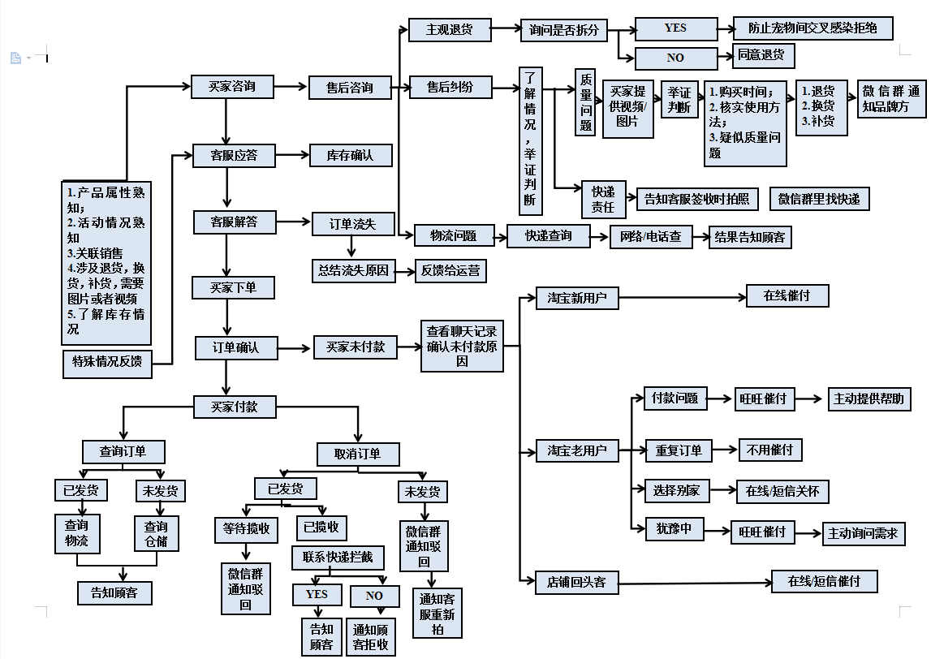
分类 | 问题 | 回复话术/方式
 | 可以赠送什么吗/有什么优惠 | 亲亲，现在0元可以加入店铺会员哦，领取会员专属优惠券，优惠力度更大哦。购物可以攒积分，积分可以兑换礼品呢，也可以参与后续的会员活动哦。
 | 国外批发 | 推给人工
 | 国内批发 | 询问姓名，联系方式，地区，线上还是线下，推给对应业务
 | 电子产品享受国家三包政策，工厂地址 | xx玩具厂
退货 | 这个能退/换吗 | 亲，您是觉得玩具哪里有问题呢？可以拍个照片过来吗？
 | 七天无理由退货 | 核实标签与包装，核实后让客户申请七天无理由退货，登记退换货表格。
 | 因为质量问题退货 | 客户将玩具照片或者视频发出来后进行核对，确认质量问题后尽量让客户申请七天无理由换货，如果客户不同意坚持要退，让客户申请七天无理由退货
换货 | 七天无理由换货 | 让客户申请七天无理由换货，走流程。如果客户想换价值不同的商品可以让客户补差价或者给客户退差价
 | 质量问题换货 | 客户将玩具照片或者视频发出来后进行核对，确认质量问题后让客户申请七天无理由换货，走流程（例如滑轮老鼠，狗窝等）
 | 普通漏发的补发 | 客户联系客服称漏发，检查ERP商品明细，如ERP正常，联系快递检查称重。
 | 玩具质量问题补发 | 客户将玩具照片或者视频发出来后进行核对，确认质量问题后给客户补发（仅限低价值物品）
物流 | 丢件 | 先安抚客户，给客户补发，通知快递查明情况。
 | 物流异常，中转时间长 | 先安抚客户，然后通知快递催促。长时间滞留的换快递发出，原快递退回。
 | 什么时候发货/今天发货/尽快发货 | 亲，您要是在17点前拍下的订单，当天我们都会发出的。请耐心等待哦。
 | 什么时候发货 | 亲 ，正常情况17点前付款当天发货，17点以后的次日发出哈！
 | XX有货吗 | 亲，现在还有库存的，您喜欢的话要尽快下单哦。
 | XX没货了，什么时候补货 | 亲，到货会第一时间给您发消息的哦。
 | 我急着用，明天能到吗 | 亲亲，一般情况下江浙沪1-3天可以到货的，其它省份3-5天可以到的哦，实际与物流到达时间为准。
 | 包邮吗 | 全场包邮，偏远地区地区除外。电子产品不可走空运
 | 可以开发票吗？ | 可以的亲，确认收货后开电子发票哦。
 | 可以发顺丰吗？ | 可以的亲，我们支持顺丰到付和寄付。寄付需要您先拍下运费链接哦。
 | 退货地址 | 退/换货地址： 江苏省南京市雨花台区大周路39号东北门GiGwixx3楼仓库 联系人：苑仁佩 联系电话：18020153454

